상품제안서
헬프맨 고속무선충전 블루투스 스피커(15W) | 상품코드: F24977

 |  |  |  |  |  |  | 02-412-0044 | www.easy1.co.kr
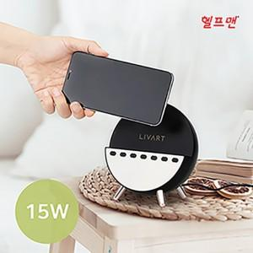

【상세/제작정보】

【인쇄/포장옵션】 | 레이저 / 포장지포장

【공급단가】 | 수량 | 30~ | 100~ | 300~ | 500~ | 1,000~
*VAT별도 | 단가 | 32,000원 | 30,500원 | 28,500원 | 27,800원 | 27,600원

【상품 URL】 | https://dev.easy1.co.kr:443/src/goods_detail.php?gdno=24977

